Ex01
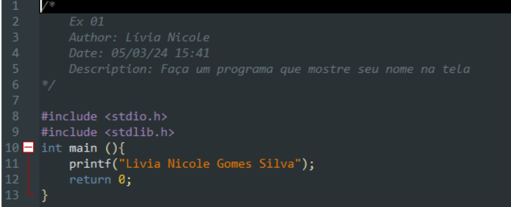
TESTE DE MESA

LINHA | SAÍDA
11 | Lívia Nicole Gomes Silva

Ex02
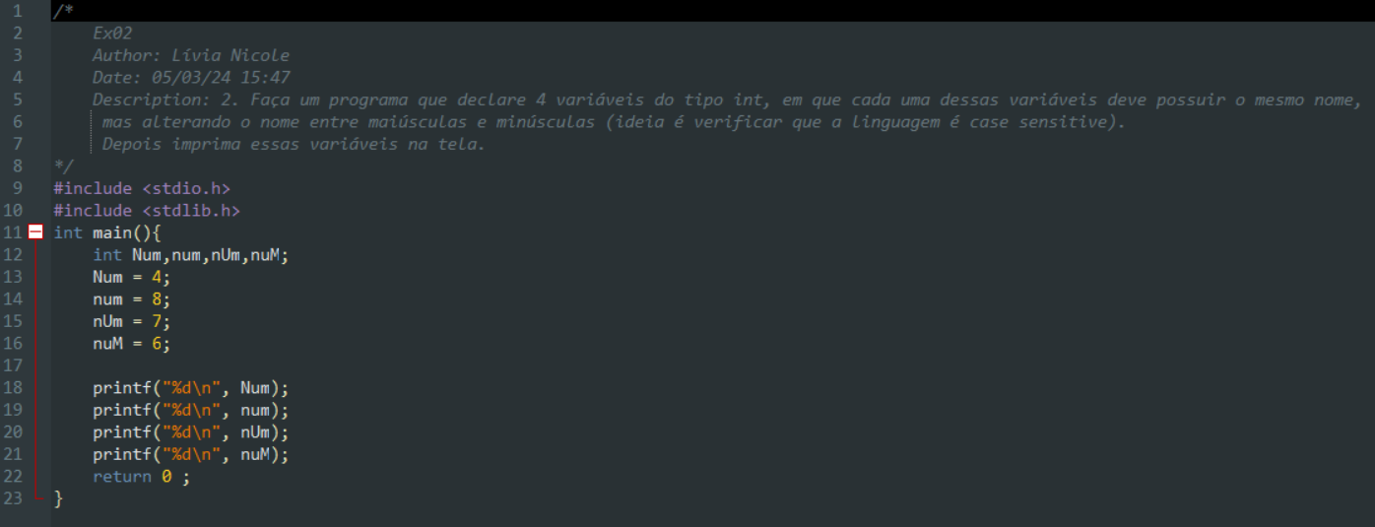
Variaveis
Linha
12 | Num | num | nUm | nuM
13 | 4
14 |  | 8
15 |  |  | 7
16 |  |  |  | 6
Saída
18 | 4
19 |  | 8
20 |  |  | 7
21 |  |  |  | 6

Ex03
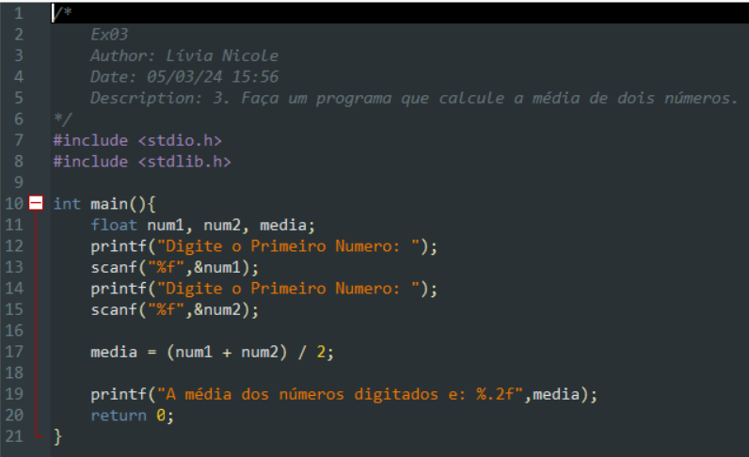
 |  |  | dados: | num1 = 12, num2 = 2

LINHAS | VARIAVEIS |  |  | SAÍDA
11 | num1 | num2 | media
13 | 12
15 |  | 2
17 |  |  | 6
19 |  |  |  | A média dos números digitados e: 6

Ex04
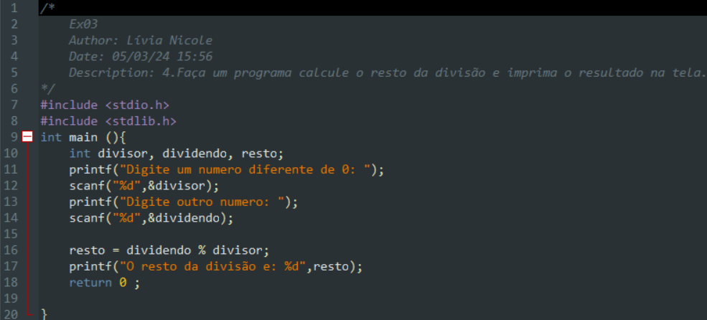
4. Faça um programa calcule o resto da divisão e imprima o resultado na tela.

 | LINHAS | VARIAVEIS |  |  | SAÍDA
 | 10 | divisor | dividendo | resto
 | 12 | 2
 | 14 |  | 18
 | 16 |  |  | 0
 | 17 |  |  |  | O resto da divisão e: 0

 |  |  |  |  | Dados: divisor = 2 , dividendo=18

Ex05
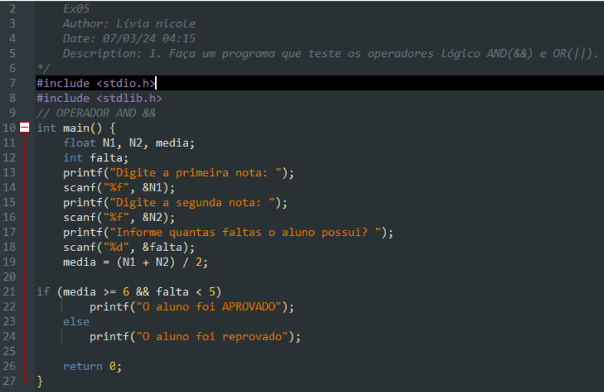
LINHAS | VARIAVEIS |  |  |  | SAÍDA
11 | N1 | N2 |  | media
12 |  |  | falta
14 | 6
16 |  | 10
18 |  |  | 1
19 |  |  |  | 8
22 |  |  |  |  | O Aluno foi aprovado
23
24

 |  |  |  |  | Dados = N1=6, N2=10

Ex06
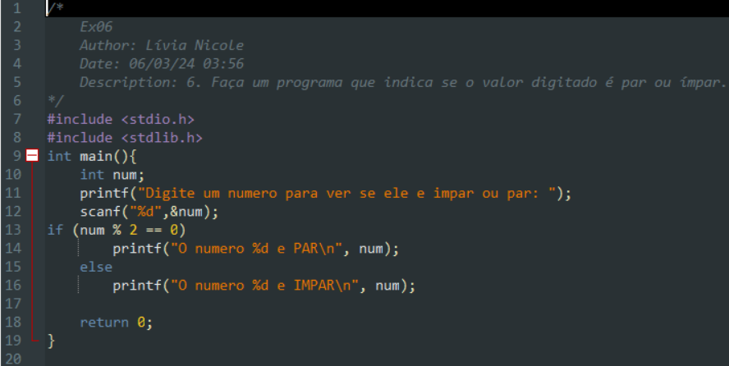
LINHAS | VARIAVEIS | SAÍDA | Dado= num=2
10 | num
12 | 2
14 |  | O numero 2 e PAR
16

LINHAS | VARIAVEIS | SAÍDA | Dado= num=3
10 | num
12 | 3
14
16 |  | O numero 3 e IMPAR

Ex07
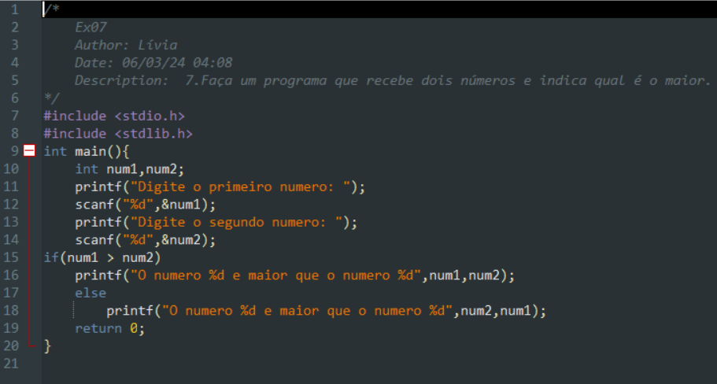
 | Dados
 | num1= 4 | num2 = 2

LINHAS | VARIAVEIS |  | SAÍDA
10 | num1 | num2
12 | 4
14 |  | 2
16 |  |  | O numero 4 e maior que o numero2
18

 | Dados
 | num1= 4 | num2 = 6

LINHAS | VARIAVEIS |  | SAÍDA
10 | num1 | num2
12 | 4
14 |  | 2
16
18 |  |  | O numero 6 e maior que o numero 4

Ex08
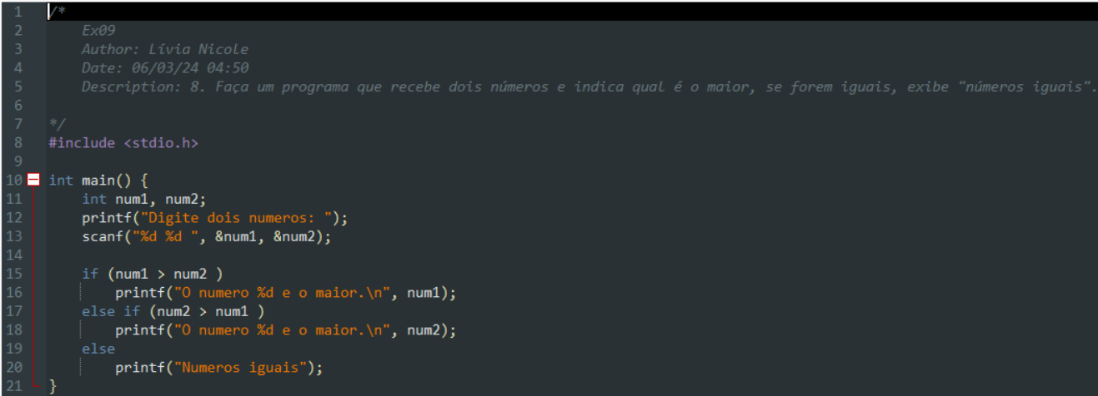
 | Dados
 | num1 = 2 | num2 = 2

LINHAS | VARIAVEIS |  | SAÍDA
11 | num1 | num2
13 | 2 | 2
16
18
20 |  |  | Numeros Iguais

 | Dados
 | num1 = 8 | num2 = 2

LINHAS | VARIAVEIS |  | SAÍDA
11 | num1 | num2
13 | 8 | 2
16 |  |  | O numero 8 e maior.
18
20

 | Dados
 | num1 = 8 | num2 = 10

LINHAS | VARIAVEIS |  | SAÍDA
11 | num1 | num2
13 | 8 | 2
16
18 |  |  | O numero 10 e maior
20

Ex09
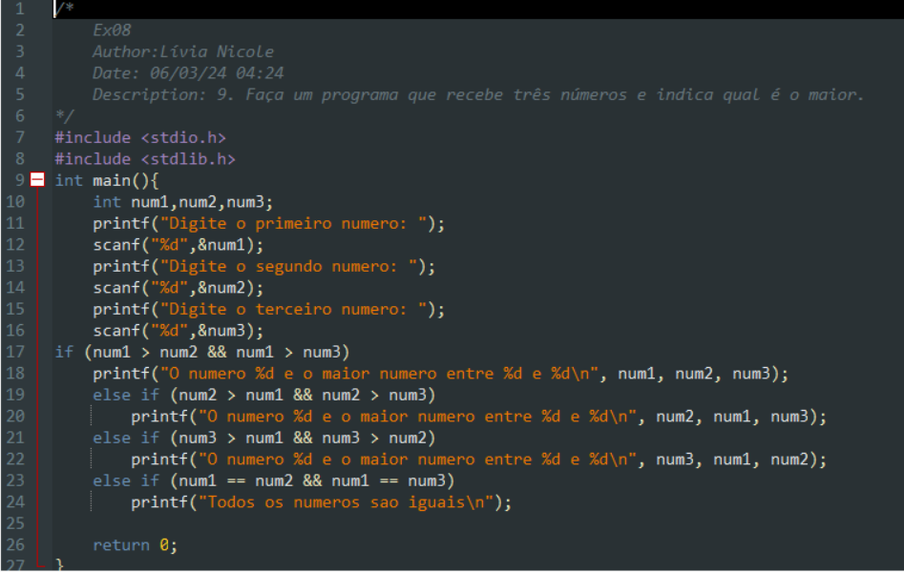

LINHAS | VARIAVEIS |  |  | SAÍDA
10 | num1 | num2 | num3
12 | 3
14 |  | 2
16 |  |  | 1
18 |  |  |  | O numero 3 e o maior numero entre 2e 1
20
22
24

Ex10
